Graf. 1
 | 2017 | 2018
25 | 5278 | 5353
29 | 5017 | 4743
10 | 3822 | 3854
22 | 3439 | 3457
28 | 3135 | 3436
26 | 2914 | 2901
27 | 2128 | 2187
23 | 1548 | 1675
24 | 1022 | 1235
17 | 1180 | 1220

1. Umsatz ausgewählter Wirtschaftszweige 2017 und 2018

WZ 2008

WZ 2008

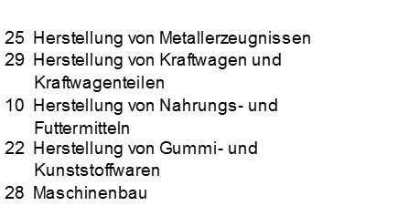
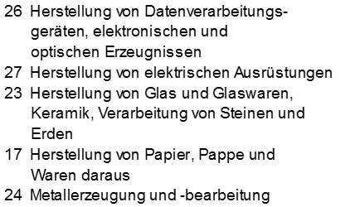

Thüringer Landesamt für Statistik

Graf. 2+3
2. Anteil der Hauptgruppen am Umsatz 2018

 | 2018
Vorl.güter/Energie | 16739
Investitionsgüterproduzenten | 12516
Gebrauchsgüterproduzenten | 1515
Verbrauchsgüterproduzenten | 5570

Vorleistungsgüterproduzenten/ Energie

Investitionsgüterproduzenten

Gebrauchsgüterproduzenten

Verbrauchsgüterproduzenten

Thüringer Landesamt für Statistik

Entgelte je Beschäftigten
 | Entgelt je Beschäftigten
Vorl.güter/Energie | 34230
Investitionsgüterproduzenten | 38576
Gebrauchsgüterproduzenten | 40008
Verbrauchsgüterproduzenten | 26968
 | Umsatz je Beschäftigten
Vorl.güter/Energie | 193562
Investitionsgüterproduzenten | 223931
Gebrauchsgüterproduzenten | 193826
Verbrauchsgüterproduzenten | 201893

Euro
Euro

0

Vorleistungsgüterproduzenten/ Energie
Gebrauchsgüterproduzenten

Investitionsgüterproduzenten
Verbrauchsgüterproduzenten

Thüringer Landesamt für Statistik

Graf. 4+5
